1研修会案内
会員各位殿 |  |  |  |  |  |  |  |  |  |  |  |  |  |  |  |  |  |  |  | 2016-10-20 |  |  | 会員各位殿 |  |  |  |  |  |  | 2016-10-20

 |  |  |  |  |  |  |  |  |  |  |  |  |  |  |  |  |  |  | 公社）茨城県臨床検査技師会 |  |  |  |  |  |  |  |  |  | 公社）茨城県臨床検査技師会

 |  |  |  |  |  |  |  |  |  |  |  |  |  |  |  |  |  |  |  |  | 会長 | 門馬 敏郎 |  |  |  |  |  |  |  |  | 会長 | 門馬 敏郎

 |  |  |  |  |  |  |  |  |  |  |  |  |  |  |  |  |  |  |  |  | 部門長 | 川畑 大輔 |  |  |  |  |  |  |  |  | 部門長 | 川畑 大輔

 |  |  |  |  |  |  |  |  |  |  |  |  |  |  |  |  |  |  |  |  | 分野長 | 石橋 紀世 |  |  |  |  |  |  |  |  | 分野長 | 石橋 紀世

 | 感染疫学検査部門 |  |  |  |  |  |  | 部門 |  |  | 公衆衛生 |  |  |  |  | 分野研修会のお知らせ |  |  |  |  |  |  |  | 感染疫学検査部門 |  | 部門 | 公衆衛生 | 分野研修会のお知らせ
謹啓
 | 会員の皆様におかれましてはますますご盛栄のこととお慶び申し上げます。 平成28年度第1回公衆衛生（疫学）分野研修会を下記の通り開催いたします。 今回は、「感染対策・採血でのリスクと対応策」の研修会とし、感染対策、採血業務における基礎的な内容から日常業務で注意するべきポイントなどを下記の先生方に解説して頂きます。 日頃、直接業務に関わりのない技師以外でも興味のある方々の多数のご参加をお待ちしています。 |  |  |  |  |  |  |  |  |  |  |  |  |  |  |  |  |  |  |  |  |  |  |  | つくば臨床検査教育・研究センター つくば i - Laboratory 地図
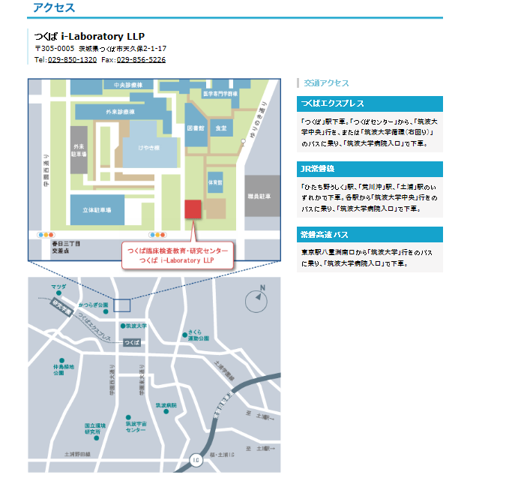

日 時： |  | 2016-12-04 |  |  |  |  |  |  | 日 |  | 曜日 |  | 10:00:00 |  |  |  | ～ | 11:45:00

会 場： |  | つくばi-Laboratory 2F研修室

テ ー マ ： |  | 感染対策・採血におけるリスクと対策
演 題： |  | 1. |  | 採血におけるリスクと対応策 ‐標準採血法ガイドラインより‐
 |  | 2. |  | 感染対策の基本

講 師： |  | 1. |  | 高橋 克弘 先生 |  |  |  |  |  |  |  |  | 日本ベクトン・ディッキンソン（株）
 |  | 2. |  | 喜安 嘉彦 先生 |  |  |  |  |  |  |  |  | 筑波大学附属病院 感染症科

参 加 費 ： |  |  | 会員 |  | 500円 |  |  |  | ， | 非会員 |  |  | 1000円

生涯教育： |  |  | 基礎 |  |  | 20点

共 催： |  |  | つくばi-laboratory

申 込 先 ： |  |  | 氏名 |  | 石橋 紀世 |  |  |  |  |  |  | 所属 |  | つくば臨床検査教育・研究センター つくばi-Laboratory

 |  |  | 住所 |  | 〒 |  | 305-0005 |  |  |  |  |  | 茨城県つくば市天久保2－1－17

 |  |  | TEL： |  | 029－850-1280 |  |  |  |  |  |  |  |  |  | FAX： |  | 029－850-1321 |  |  |  |  |  | ※駐車場は、筑波大学附属病院の駐車場をご利用ください。駐車券と差し替えで無料券をお渡しします。

申込期限： |  |  | 2016-11-28 |  |  |  |  |  |  |  | 月 | 曜日 |  |  |  |  |  |  |  |  |  |  | ※当日、場所がわからない方は、029-850-1280までご連絡ください。

 | 施設名： |  |  |  |  |  |  |  |  |  |  |  |  |  |  | 地 区： 南西 ・ 北東
 | T E L： |  |  |  |  |  |  |  |  |  |  |  |  |  |  | F A X ：
 | 氏 名： |  |  |  |  |  |  |  |  |  |  |  |  |  |  | 会員番号：
 | 氏 名： |  |  |  |  |  |  |  |  |  |  |  |  |  |  | 会員番号：
 | 氏 名： |  |  |  |  |  |  |  |  |  |  |  |  |  |  | 会員番号：
 | 氏 名： |  |  |  |  |  |  |  |  |  |  |  |  |  |  | 会員番号：
 | 氏 名： |  |  |  |  |  |  |  |  |  |  |  |  |  |  | 会員番号：

